Sheet1
コマンド

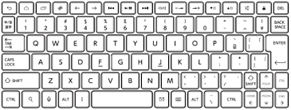
v
 |  | "Esc"・・・タイトルに戻る

 |  | "A"・・・通常攻撃

v
 |  | "S"・・・遠距離攻撃(キジ)

 |  | "F or Enter"・・・アクション | 押しっぱなしで読めなくならないように、Enterなどはカウントで制御した方がいい

 |  | 話しかける、テキストスキップなど

 | 各方向キー・・・移動

